Ajánlat részletek
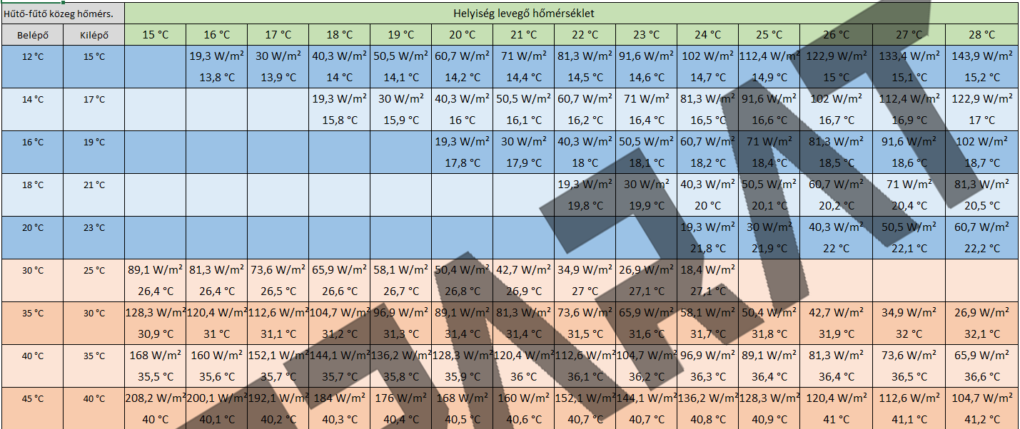
lemez hossz | ívtől ívig hossz | felület | hűtés | fűtés | Cső hossza | Termék név |  | Termék név | darabszám | össz hűtő teljesítmény | össz fűtő teljesítmény | Panelok összesen | Csőhossz | felület |  | nem kell | 0
40 cm | 100 cm | 0.40 m2 | 24.3 W | 29.4 W | 9.5 m | F100 |  | F100 | 0 db | 0.0 W | 0.0 W | - Ft | 0 m | 0.00 m2 |  | 2 körös | 32000
90 cm | 150 cm | 0.60 m2 | 36.4 W | 44.2 W | 13.5 m | F150 |  | F150 | 0 db | 0.0 W | 0.0 W | - Ft | 0 m | 0.00 m2 |  | 3 körös | 38000
140 cm | 200 cm | 0.80 m2 | 48.6 W | 58.9 W | 17.5 m | F200 |  | F200 | 0 db | 0.0 W | 0.0 W | - Ft | 0 m | 0.00 m2 |  | 4 körös | 42000
190 cm | 250 cm | 1.00 m2 | 60.7 W | 73.6 W | 21.5 m | F250 |  | F250 | 0 db | 0.0 W | 0.0 W | - Ft | 0 m | 0.00 m2 |  | 5 körös | 48000
240 cm | 300 cm | 1.20 m2 | 72.8 W | 88.3 W | 25.5 m | F300 |  | F300 | 0 db | 0.0 W | 0.0 W | - Ft | 0 m | 0.00 m2 |  | 6 körös | 55000
290 cm | 350 cm | 1.40 m2 | 85.0 W | 103.0 W | 29.5 m | F350 |  | F350 | 0 db | 0.0 W | 0.0 W | - Ft | 0 m | 0.00 m2 |  | 7 körös | 65000
340 cm | 400 cm | 1.60 m2 | 97.1 W | 117.8 W | 33.5 m | F400 |  | F400 | 0 db | 0.0 W | 0.0 W | - Ft | 0 m | 0.00 m2 |  | 8 körös | 72000
 |  |  |  |  |  |  |  |  |  |  |  |  |  |  |  | 9 körös | 80000
 |  |  | előre-vissza |  |  |  |  |  | 0 db | 0 W | 0 W | - Ft | 0 m | 0.00 m2 |  | 10 körös | 88000
 | 26 ˇC szoba | hűtés | 18-21 | 60.7 W/m2 |  |  | 0 W/helyiség |  |  |  |  |  |  |  |  | 11 körös | 94000
 | 22 ˇC szoba | fűtés | 35-30 | 73.6 W/m2 |  |  | 0 W/helyiség |  | ÖSSZESEN | anyag bruttó: | - Ft | mennyezet | panelok összesen: | 0.00 m2 | 0 Ft | 12 körös | 102000
 |  |  |  |  |  | 130m/osztókör |  |  |  | szerelési díj osztóig (azzal együtt) | 0 Ft | mennyezet | idomok PPSU | 0 db T | 0 Ft
 |  |  |  |  | Szükséges osztó körök száma: | 0 | 0 |  |  |  |  | mennyezet |  | 0 db szűkítő
 |  |  |  |  | Panel terület: | 0.00 m2 | 0.00 m2 |  |  | Összesen bruttó: | - Ft | mennyezet | osztógyűjtők | nem kell | 0 Ft
 |  |  |  |  |  |  |  |  |  |  |  | mennyezet | osztógyűjtők | nem kell | 0 Ft |  | nem kell | 0
 |  |  |  |  |  |  |  |  |  |  |  | mennyezet | gerinc cső+héj 16x2 | 0 m | 0 Ft | FBOSZ-1 | Falba oszekrény 2-4 | 21717
 |  |  |  |  |  |  |  |  |  |  |  | mennyezet | eurokónusz | 0 db | 0 Ft | FBOSZ-2 | Falba oszekrény 5-8 | 23503
 |  |  |  |  |  |  |  |  |  |  |  | mennyezet | osztószekrény | nem kell | 0 Ft | FBOSZ-3 | Falba oszekrény 9-10 | 26181
 |  |  |  |  |  |  |  |  |  |  |  | mennyezet | osztószekrény | nem kell | 0 Ft | FBOSZ-4 | Falba oszekrény 11-12 | 27918
 |  |  |  |  |  |  |  |  |  |  |  |  |  |  |  | FBOSZ-5 | Falba oszekrény 12-14 | 29566
 |  |  |  |  |  |  |  |  |  |  |  |  |  |  |  | FKOSZ-1 | Falon kívüli oszekrény 2-4 | 19881
 |  |  |  |  |  |  |  |  |  |  |  |  | szállítás |  | 0 Ft | FKOSZ-2 | Falon kívüli oszekrény 5-8 | 21576
 |  |  |  |  |  |  |  |  |  |  |  |  | Összesen bruttó anyag és díj |  | - Ft | FKOSZ-3 | Falon kívüli oszekrény 9-10 | 24260
 |  |  |  |  |  |  |  |  |  |  |  |  |  |  |  | FKOSZ-4 | Falon kívüli oszekrény 11-12 | 25633
 |  |  |  |  |  |  |  |  |  |  |  |  |  |  |  | FKOSZ-5 | Falon kívüli oszekrény 12-14 | 27642

 |  |  |  |  |  |  |  |  |  |  |  |  |  |  |  |  | nem kell | 0
 |  |  |  |  |  |  |  |  |  |  |  |  |  |  |  |  | kell szerelés | 931,860 Ft

